2023_01_data
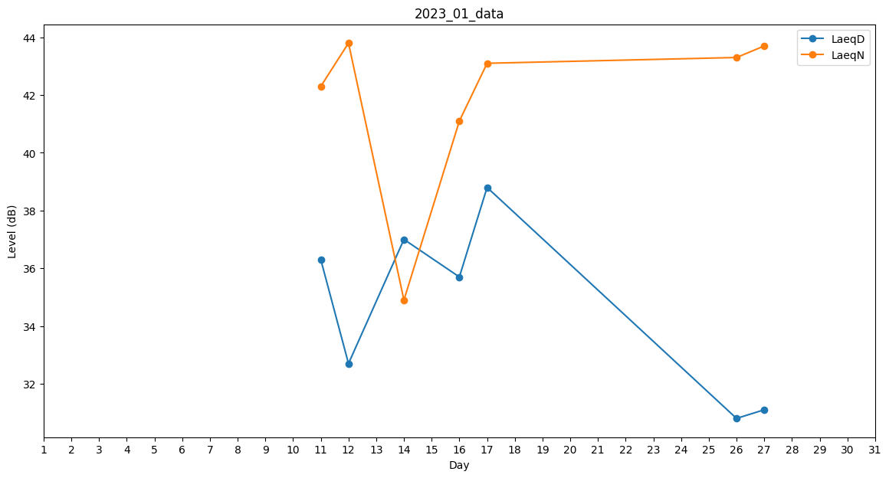
Day | LaeqD | LaeqN
1 | 0 | 0
2 | 0 | 0
3 | 0 | 0
4 | 34.6 | 0
5 | 0 | 0
6 | 0 | 0
7 | 0 | 0
8 | 0 | 0
9 | 0 | 0
10 | 0 | 0
11 | 36.3 | 42.3
12 | 32.7 | 43.8
13 | 36.9 | 0
14 | 37 | 34.9
15 | 34.9 | 0
16 | 35.7 | 41.1
17 | 38.8 | 43.1
18 | 24.7 | 0
19 | 0 | 0
20 | 0 | 0
21 | 0 | 0
22 | 0 | 0
23 | 0 | 0
24 | 0 | 0
25 | 0 | 0
26 | 30.8 | 43.3
27 | 31.1 | 43.7
28 | 31.9 | 0
29 | 0 | 0
30 | 0 | 0
31 | 0 | 0

